高频手术系统
序号 | 名称 |  | 型号 | 单价 | 数量 | 合计 | 链接
1 | IC | 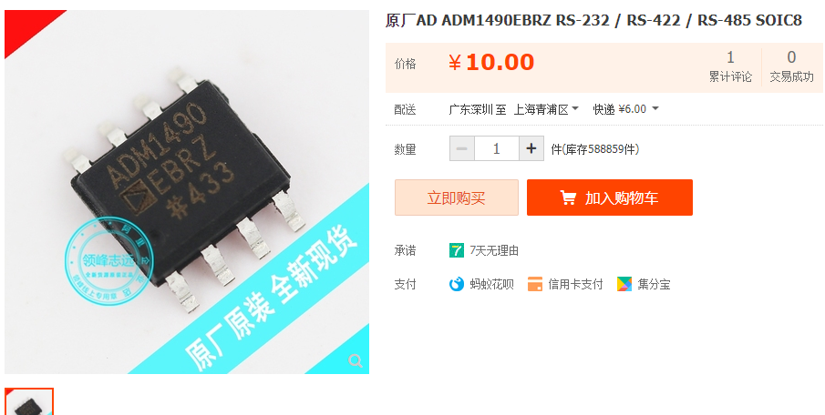 | ADM1490EBRZ | ￥10.00 | 10 | ￥100.00 | https://item.taobao.com/item.htm?spm=a1z0d.6639537.1997196601.14.309474846hRu7Q&id=641499841826
2 | 光耦 | 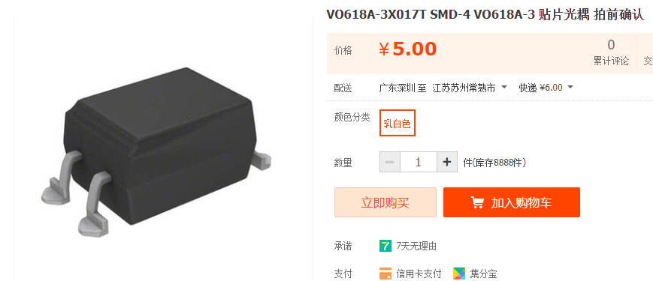 | VO618A-4X017T | ￥5.00 | 20 | ￥100.00 | https://item.taobao.com/item.htm?id=652956162867 和客服确认购买VO618A-4X017T型号料
3

 |  |  |  |  | 30 | ￥200.00

